FP2

CLASH REPORT : 100% Basic Design |  |  |  |  |  |  |  |  |  |  | Clash summary
 |  |  |  |  |  |  |  |  |  |  | NEW | 40
Project | : SAMURAI CARGILL (PDPIIB) |  |  |  |  |  |  |  |  |  | ACTIVE | 2
Client | : Cargill Meats Thailand |  |  |  |  |  |  |  |  |  | RESOLVED | 1
Report Date | : 18 / 05 / 2026 |  |  |  |  |  |  |  |  |  | PENDING | 0
 |  |  |  |  |  |  |  |  |  |  | Total | 43
Item | Folder [In Viewpoint] | Viewpoint Title | Image | Clash Status | Resp. by | For Designer
 |  |  |  |  |  | Resolved | Design Pending | Issue shall be resolve on cons. phase | Note | Image After Resolved
1 | VISUAL CHECK | V001_AR_ตรวจสอบตำแหน่ง ท่อน้ำฝน_Minor |  | RESOLVED | AR | FALSE | FALSE | FALSE
2 | VISUAL CHECK | V002_AR_ตรวจสอบตำแหน่ง ท่อน้ำฝน_Minor |  | ACTIVE | AR | FALSE | FALSE | FALSE
12 | VISUAL CHECK | V012_ME_ตรวจสอบตำแหน่งอุปกรณ์งานระบบ_Minor |  | ACTIVE |  | FALSE | FALSE | FALSE
17 | VISUAL CHECK | V018_ME_Recheck equipment location |  | NEW |  | FALSE | FALSE | FALSE
18 | CLASH CHECK | C001_AR_Downspout clash with CDU_Major |  | NEW |  | FALSE | FALSE | FALSE
19 | CLASH CHECK | C002_AR_Recheck alignment of downspout_Major |  | NEW |  | FALSE | FALSE | FALSE
20 | CLASH CHECK | C003_AR_Downspout clash with parapet_Major |  | NEW |  | FALSE | FALSE | FALSE
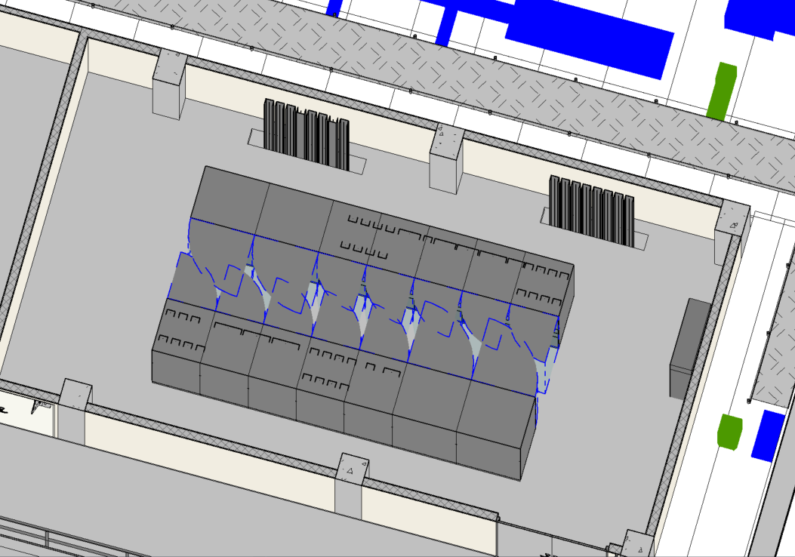
21 | ETC. | MAJOR = ประเด็นที่กระทบกับงานอื่นและต้องแก้ไขให้ถูกต้อง | vp0001.jpg | NEW |  | FALSE | FALSE | FALSE
22 | ETC. | MINOR = ประเด็นเล็กน้อยที่ยังไม่ต้องแก้ไขในช่วงนี้ แต่ Final submission ต้องได้รับการแก้ไขให้ถูกต้อง | vp0002.jpg | NEW
23 | ETC. | OVERVIEW | vp0003.jpg | NEW
24 | ETC. | PLAN VIEW | vp0004.jpg | NEW
25 | ETC. | FRONT VIEW | vp0005.jpg | NEW
26 | ETC. | BACK VIEW | vp0006.jpg | NEW
27 | ETC. | LEFT VIEW | vp0007.jpg | NEW
28 | ETC. | RIGHT VIEW | vp0008.jpg | NEW
29 | ETC. | Sample --> 001_06_AR/ST_Beam clash with downspout_Major | vp0009.jpg | NEW
30 | VISUAL CHECK | V003_AR_ตรวจสอบระยะผนังตกแต่ง_Minor | vp0012.jpg | NEW
31 | VISUAL CHECK | V004_ST&AR ตรวจสอบกำแพงกันดิน_Minor | vp0013.jpg | NEW
32 | VISUAL CHECK | V005_ST_พื้นซ้อนทับกัน_Minor | vp0014.jpg | NEW
33 | VISUAL CHECK | V006_ST_ตรวจสอบตำแหน่งฐานราก_Minor | vp0015.jpg | NEW
34 | VISUAL CHECK | V007_ST& AR_ตรวงจสอบตำแหน่งประตูกับเสา_Minor | vp0016.jpg | NEW
35 | VISUAL CHECK | V008_AR&ME_พื้น ชน Exhaust Duct_Minor | vp0017.jpg | NEW
36 | VISUAL CHECK | V009_AR&ME_พื้น ชน Supply Duct_Minor | vp0018.jpg | NEW
37 | VISUAL CHECK | V010_AR&ME_พื้น ชน Supply Duct_Minor | vp0019.jpg | NEW
38 | VISUAL CHECK | V011_ME_ตรวจสอบตำแหน่งอุปกรณ์งานระบบ_Minor | vp0020.jpg | NEW
39 | VISUAL CHECK | V013_ME_ตรวจสอบตำแหน่งท่อ_Minor | vp0022.jpg | NEW
40 | VISUAL CHECK | V014_AR_ตรวจสอบระดับดิน_Minor | vp0023.jpg | NEW
41 | CLASH CHECK | CCS Building | vp0024.jpg | NEW
42 | ETC. | FP2 Building | vp0025.jpg | NEW
43 | ETC. | GTOC Building | vp0026.jpg | NEW
44 | CLASH CHECK | C004_AR/EE_Recheck cable tray clash with louver_Minor | vp0030.jpg | NEW
45 | CLASH CHECK | C005_AR_Recheck the of sanitary_Minor | vp0031.jpg | NEW
46 | CLASH CHECK | C006_AR/ME_Recheck pipe level_Major | vp0032.jpg | NEW
47 | CLASH CHECK | C007_AR/ME_Recheck pipe routing clash louver_Major | vp0033.jpg | NEW
48 | CLASH CHECK | C008_AR/ME_ME recheck AC position_Major | vp0034.jpg | NEW
49 | CLASH CHECK | C009_AR/EE_Check shaft opening for cable tray_Major | vp0035.jpg | NEW
50 | VISUAL CHECK | V015_AR_Guard rail obstructs door SPD | vp0036.jpg | NEW
51 | VISUAL CHECK | V016_AR_Need reailing? | vp0037.jpg | NEW
52 | VISUAL CHECK | V017_ME_Recheck FHC clash with guard rail_Minor | vp0038.jpg | NEW
53 | VISUAL CHECK | V019_AR/ST_ตรวจสอบความเรียบร้อยโมเดล canopy | vp0040.jpg | NEW
54 | VISUAL CHECK | V020_MEP_Recheck ความเรียบร้อยมเดล | vp0041.jpg | NEW
55 | VISUAL CHECK | V021_ME_Check แนวท่อเชื่อม vs AHU | vp0042.jpg | NEW
56 | ETC. | AR re-confirm door&window | vp0043.jpg | NEW

